การตั้งจุดตรวจ ต.ค.67
ข้อมูลผลการดำเนินงานในเชิงสถิติ การตั้งจุดตรวจ จุดสกัด ประจำปีงบประมาณ พ.ศ. 2568 สถานีตำรวจลูกแก

ผลการดำเนินงานในการตั้งจุดตรวจ จุดสกัด ข้อมูล ณ วันที่ 1 เมษายน 2568
เดือน/ปี | จำนวนตั้งจุด | จำนวนการเรียกตรวจ | พบกระทำความผิด | จำนวนออกใบสั่ง | ไม่พบการกระทำผิด | ว่ากล่าว ตักเตือน
 |  | (ราย) | (ราย) | เปรียบเทียบปรับ (ราย) | (ราย) | (ราย)
มีนาคม 2568 | 11 | 98 | 68 | 68 | 30 | 0

รวม | 11 | 98 | 68 | 68 | 30 | 0
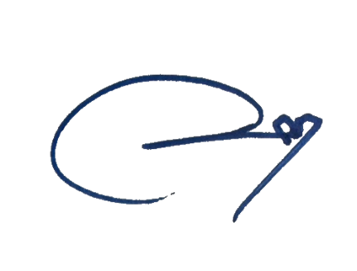
ตรวจแล้วถูกต้อง

พ.ต.ท. |  |  |  | พ.ต.อ.
(ตรีโลจ์จนะ ภัสสุวัสม์) |  |  |  | (รัชพล กิตติคุณชนก)
รอง ผกก.ป.สภ.ลูกแก |  |  |  | ผกก.สภ.ลูกแก

